Hoja1
 |  | Costo de proyecto
 |  | $1,200,000.00
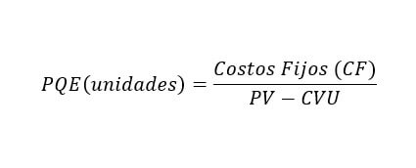
 | Costos fijos
 | $400,000.00
 | Costo variable
 | $30.00
 | Precio de venta
 | $200.00

Unidades PE | 2352.9411765 | Unidades vendidas | 15000
Costo total | $470,588.24 | Costo por unidad | $56.67
Ingresos | $470,588.24
 |  | Utilidad por unidad | $143.33
 |  | Utilidad total | $2,150,000.00

